关系图
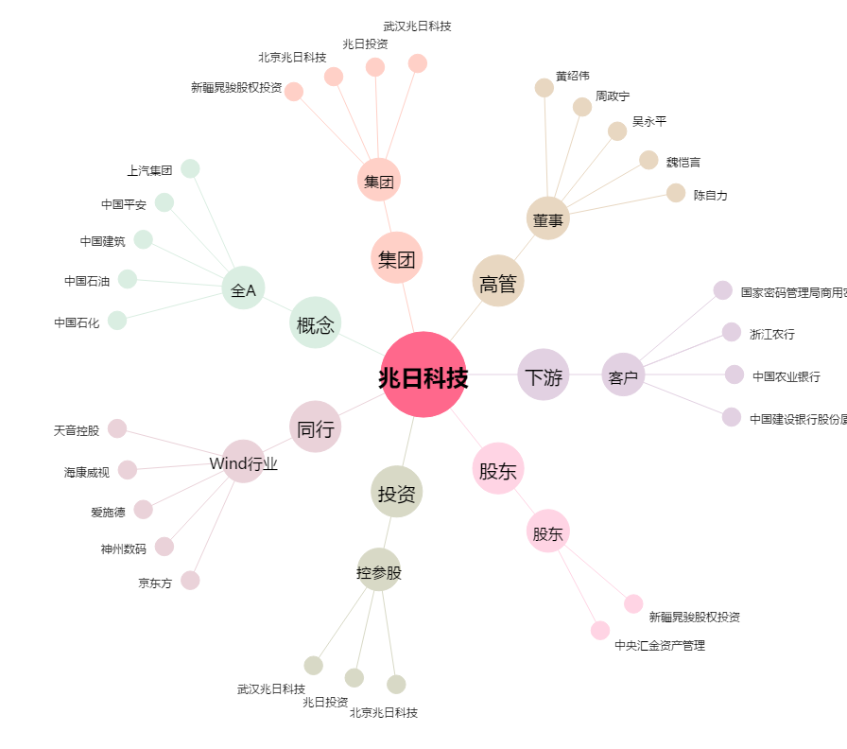
兆日科技[300333.SZ] - 关系概览图

